Hoja1
3. Dado el siguiente grafo:
Generar el archivo CSV, obtener el mejor recorrido usando algoritmos genéticos sin el uso de DEAP.
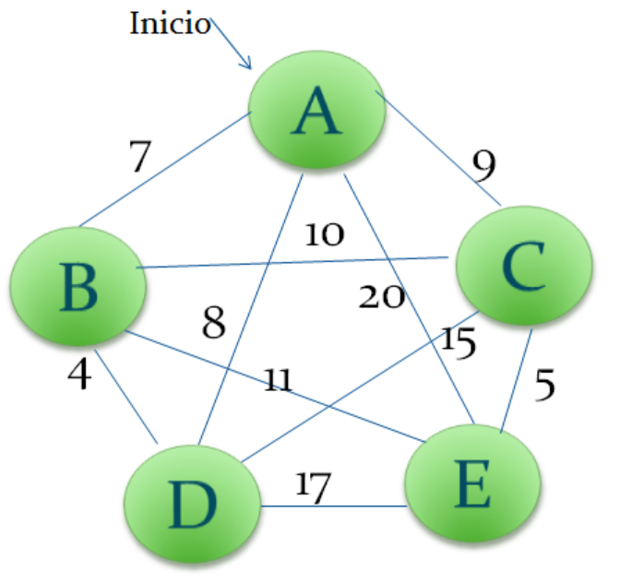

 | A | B | C | D | E
A | 0 | 7 | 9 | 8 | 20
B | 7 | 0 | 10 | 4 | 11
C | 9 | 10 | 0 | 15 | 5
D | 8 | 4 | 15 | 0 | 17
E | 20 | 11 | 5 | 17 | 0

 |  | Combinaciones |  |  |  |  |  |  |  |  |  |  |  | D
 | Población Inicial |  |  |  |  |  |  | Cruce |  |  |  |  | Mutación | E
 | A | B | C | D | E | A | B | C | E | D | A | B | C | E | D | 47
 | A | B | C | E | D | A | B | C | D | E | A | B | C | D | E | 69
 | A | B | D | C | E
 | A | B | D | E | C
 | A | B | E | C | D
 | A | B | E | D | C
 | A | C | B | D | E
 | A | C | B | E | D
 | A | C | D | B | E
 | A | C | D | E | B
 | A | C | E | B | D
 | A | C | E | D | B
 | A | D | B | C | E
 | A | D | B | E | C
 | A | D | C | B | E
 | A | D | C | E | B
 | A | D | E | B | C
 | A | D | E | C | B
 | A | E | B | C | D
 | A | E | B | D | C
 | A | E | C | B | D
 | A | E | C | D | B
 | A | E | D | B | C |  |  |  |  |  |  |  |  |  |  | Costo
 | A | E | D | C | B | A | E | D | B | C | A | E | D | B | C | 55
 | B | A | C | D | E | B | A | C | D | E | B | A | C | D | E | 59
 | B | A | C | E | D
 | B | A | D | C | E
 | B | A | D | E | C
 | B | A | E | C | D
 | B | A | E | D | C
 | B | C | A | D | E
 | B | C | A | E | D
 | B | C | D | A | E
 | B | C | D | E | A
 | B | C | E | A | D
 | B | C | E | D | A
 | B | D | A | C | E
 | B | D | A | E | C
 | B | D | C | A | E
 | B | D | C | E | A
 | B | D | E | A | C
 | B | D | E | C | A
 | B | E | A | C | D
 | B | E | A | D | C
 | B | E | C | A | D
 | B | E | C | D | A
 | B | E | D | A | C
 | B | E | D | C | A
 | C | A | B | D | E
 | C | A | B | E | D
 | C | A | D | B | E
 | C | A | D | E | B
 | C | A | E | B | D
 | C | A | E | D | B
 | C | B | A | D | E
 | C | B | A | E | D
 | C | B | D | A | E
 | C | B | D | E | A
 | C | B | E | A | D
 | C | B | E | D | A
 | C | D | A | B | E
 | C | D | A | E | B
 | C | D | B | A | E
 | C | D | B | E | A
 | C | D | E | A | B
 | C | D | E | B | A
 | C | E | A | B | D
 | C | E | A | D | B
 | C | E | B | A | D
 | C | E | B | D | A
 | C | E | D | A | B
 | C | E | D | B | A
 | D | A | B | C | E
 | D | A | B | E | C
 | D | A | C | B | E
 | D | A | C | E | B
 | D | A | E | B | C
 | D | A | E | C | B
 | D | B | A | C | E
 | D | B | A | E | C
 | D | B | C | A | E
 | D | B | C | E | A
 | D | B | E | A | C
 | D | B | E | C | A
 | D | C | A | B | E
 | D | C | A | E | B
 | D | C | B | A | E
 | D | C | B | E | A
 | D | C | E | A | B
 | D | C | E | B | A
 | D | E | A | B | C
 | D | E | A | C | B
 | D | E | B | A | C
 | D | E | B | C | A
 | D | E | C | A | B
 | D | E | C | B | A
 | E | A | B | C | D
 | E | A | B | D | C
 | E | A | C | B | D
 | E | A | C | D | B
 | E | A | D | B | C
 | E | A | D | C | B
 | E | B | A | C | D
 | E | B | A | D | C
 | E | B | C | A | D
 | E | B | C | D | A
 | E | B | D | A | C
 | E | B | D | C | A
 | E | C | A | B | D
 | E | C | A | D | B
 | E | C | B | A | D
 | E | C | B | D | A
 | E | C | D | A | B
 | E | C | D | B | A
 | E | D | A | B | C
 | E | D | A | C | B
 | E | D | B | A | C
 | E | D | B | C | A
 | E | D | C | A | B
 | E | D | C | B | A

